Muestra 41 Gregori Paredes
Número de muestra | 41
Nombre | Gregori Paredes
Cédula | 26473931
Sexo | Masculino
Ocupación | Estudiante
Edad | 27
Temperatura ambiente | 20,3
Temperatura basal | 36,5°C
Diagnosticado con TTM | No
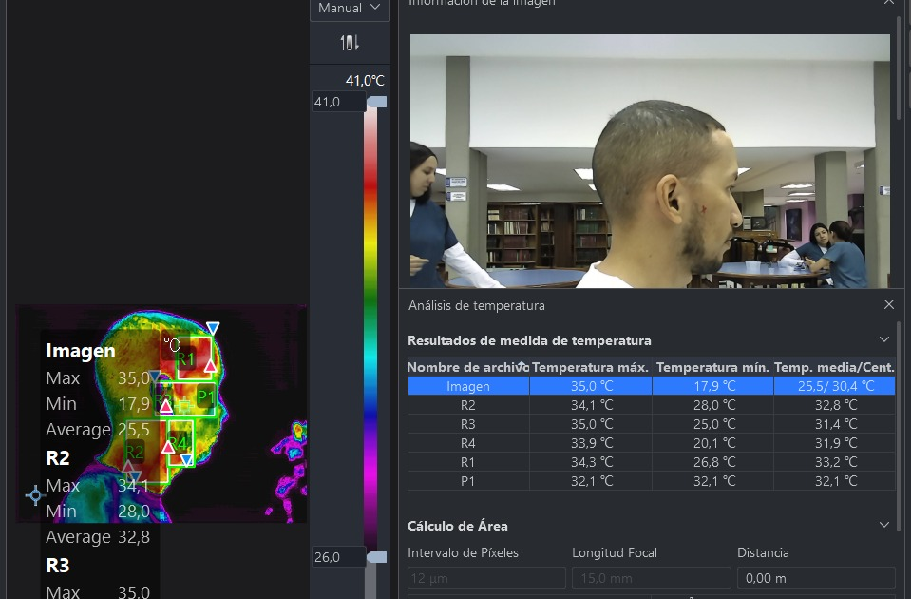
Derecha
Resultados de medida de temperatura derecha
Imagen: Temperatura máx derecha | 35,0℃
Imagen: Temperatura mín derecha | 17,9℃
Imagen: Temperatura media derecha | 25,5℃
R2: Temperatura máx derecha | 34,1℃
R2: Temperatura mín derecha | 28,0℃
R2: Temperatura media derecha | 32,8℃
R3: Temperatura máx derecha | 35,0℃
R3: Temperatura mín derecha | 25,0℃
R3: Temperatura media derecha | 31,4℃
R4: Temperatura máx derecha | 33,9℃
R4: Temperatura mín derecha | 20,1℃
R4: Temperatura media derecha | 31,9℃
R1: Temperatura máx derecha | 34,3℃
R1: Temperatura mín derecha | 26,8℃
R1: Temperatura media derecha | 33,2℃
P1 derecha | 32,1℃

Izquierda
Resultados de medida de temperatura izquierda
Imagen: Temperatura máx izquierda | 35,3℃
Imagen: Temperatura mín izquierda | 19,5℃
Imagen: Temperatura media izquierda | 26,1℃
P1 izquierda | 33,2℃
R2: Temperatura máx izquierda | 34,5℃
R2: Temperatura mín izquierda | 28,7℃
R2: Temperatura media izquierda | 33,0℃
R3: Temperatura máx izquierda | 35,3℃
R3: Temperatura mín izquierda | 27,0℃
R3: Temperatura media izquierda | 32,1℃
R4: Temperatura máx izquierda | 34,3℃
R4: Temperatura mín izquierda | 30,7℃
R4: Temperatura media izquierda | 32,4℃
R1: Temperatura máx izquierda | 34,4℃
R1: Temperatura mín izquierda | 31,5℃
R1: Temperatura media izquierda | 33,3℃

